关系图
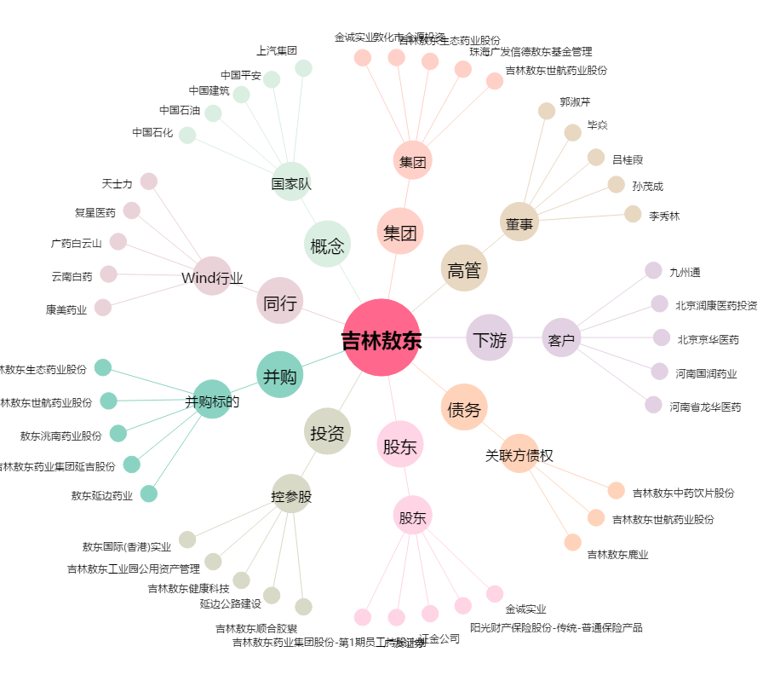
吉林敖东[000623.SZ] - 关系概览图

